Meta data
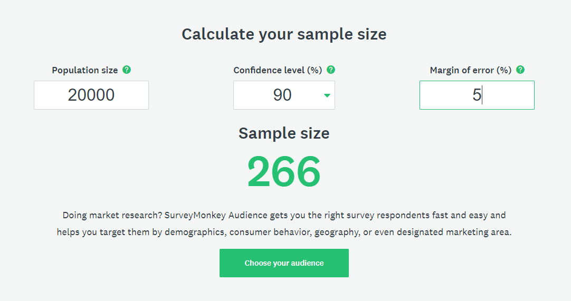
Attribute | Data
Data acquired from | https://www.facebook.com/groups/395083154025120/?epa=SEARCH_BOX
Additional note 1 | Random member is picked up
Additional note 2 | Age is calculated from year as shown on the profile page
Data collection Date | 2019-07-31 (Y-M-D)
Collected By | TanakitInt
Sample size calculated on | https://www.surveymonkey.com/mp/sample-size-calculator/
Population size | 20000
Calculated Sample size | 266
Actual Sample size | 250
Confident level (%) | 90
Margin of error (%) | 5

